PD board_rev0.1_수정사항
No. | 문제점 | 수정 내용 | Remark
1 | VR1 pad 수정 필요 VR1 pin 이 pad 보다 튀어나와 GND 와 short 가능성 있음 | 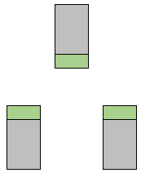 현상태 조립시 VR1 을 PCB 외곽쪽으로 치우쳐 조립 해야 함 PAD 수정은 아래와 같이 크기 키워야 함 녹색 : 키워야 하는 부분
2 | U1 방향 표시 marking 변경 필요 | 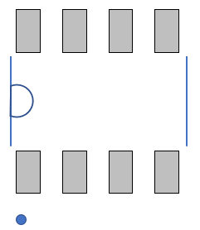 U2 marking 아래 그림과 같이 변경

cable wiring
